상품제안서
777쓰리세븐 손톱깎이세트 KR-0780C | 상품코드: S45389

 |  |  |  |  |  |  | 02-713-8555 | www.synergygift.co.kr
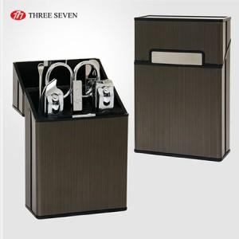

【상세/제작정보】 | 세계적인 손톱깎이 브랜드 쓰리쎄븐(777) 정품으로 구성된 세트입니다.

【인쇄/포장옵션】 | 실크, 풀칼라 / 포장지포장

【공급단가】 | 수량 | 50~ | 100~ | 300~ | 1,000~ | 3,000~
*VAT별도 | 단가 | 8,190원 | 7,990원 | 7,600원 | 7,410원 | 7,280원

【상품 URL】 | https://www.synergygift.co.kr:443/src/goods_detail.php?gdno=45389

